Mission 2B
Contrôle du bulletin

 |  | A vérifier :
 | Base | 151.67 | => 35*52/12 = 151,67 (contrat de 35h)
 | Taux | 13.85 | => 2 100 / 151,67 = 13,85
 | Salaire | 2,100 | => sujet (contrat de travail)
 | Prime | 64.4 | => sujet (contrat de travail)
 | Titres restaurant | 0 | => 9 € par jour travaillé et pris en charge à hauteur de 50% par l'employeur (sujet)
 |  |  | => exonération : ok
 | Absence | 477.27 | => sujet : le contrat de travail précise que les absences sont calculées en application de la méthode de l’horaire réel
 |  |  | Absence : | du 24 au 30 avril : 5 jours (hors 2 jours de repos)
 |  |  |  | 5 jrs * 7 heures = 35 heures non travaillées
 |  |  |  | Le nombre d’heures réelles à travailler en avril était de 22 * 7 = 154 heures.
 |  |  |  | Donc = 2 100 * 35/154 = 477,27€

 | Indemnité fin de contrat : 10% de la rémunération totale versée:
 |  | Mars : | 2100 + 64,40 = 2 164,40 €
 |  | Avril : | 2100 + 64,40 - 477,27 = 1 687,13 €

 |  | Total | 385.153 | (2164,4+1687,13)*10%
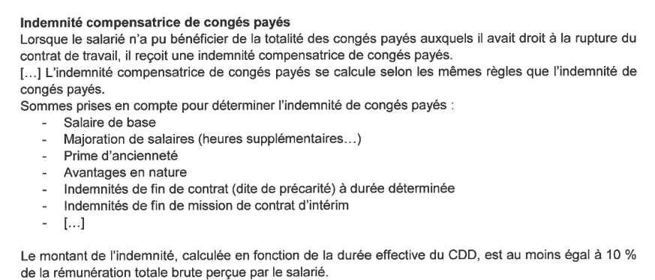

 | Indmnité CP : | Base de calcul : 2 164,40 + 1 687,13 + 385,15 = 4 236,68€

 |  | Calcul : 4 236.68 * 10 % = 423 .67 €

 | Salaire brut : | ok (faire la somme)

Mission 3A
L’activation des frais externes de formation prévue par le règlement ANC 2019-09 du 18 décembre 2019 modifie le règlement ANC 2014-03 relatif aux frais de formation. Ce règlement a été homologué par l’arrêté du 22 avril 2020.
L’immobilisation des frais de formation est possible pour les exercices clos à compter du 1er mai 2020.
Fiscalement, les frais de formation ne peuvent être activés. |  |  |  |  |  |  | (…) (suite du cours sur le site)
Le rattachement au coût d’acquisition de l’immobilisation est une option comptable

Important : l'entreprise a opté pour l'inscription en charge.

Le stagiaire a comptabilisé les frais de formation dans le coût d’acquisition. Il convient de constater ces frais en charges et de corriger la tva correspondante.

Coût d’acquisition : 252 000 – 3 000 = 249 000 €

 |  |  | 31.05.23 | (date de clôture)
OD |  |  |  | Débit | Crédit

 | 622800 | Formations |  | 3,000.00 €
 |  | 215410 | Dameuse |  | 3,000.00 €
 | 445660 | TVA sur ABS |  | 600.00 € | - €
 |  | 44562 | TVA sur immo |  | 600.00 €

Rectification - frais de formation

Si vous avez des difficultés , vous avez le cours correspondant sur la page suivante : https://www.comprendre-la-compta-gestion.com/p1-contr%C3%B4le-et-traitement-comptable ; dans le chapitre 10

La dameuse a été acquise le 11 avril 2023 et mise en service le 21 avril 2023 (date d'amortissement comptable. L’amortissement fiscal commence au 1er avril (1er jour du mois d’acquisition) pour l’amortissement dégressif.

Amortissement comptable au 31/05/2023

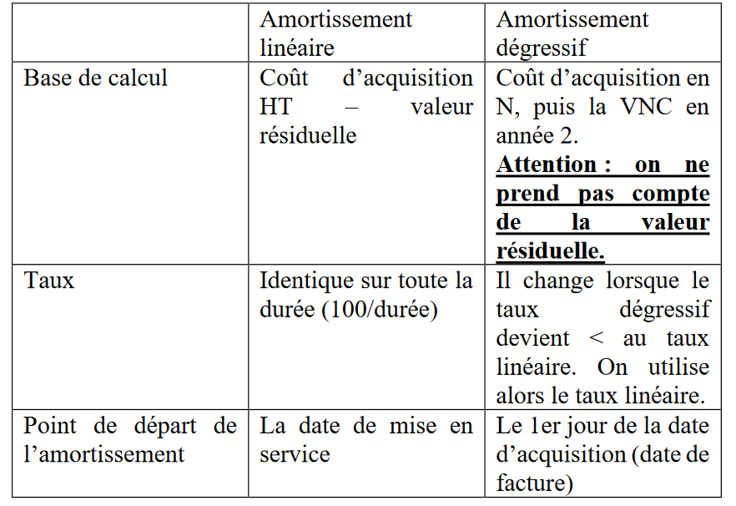
Du 21 avril au 31 mai = 40 jours. 249 000 /10 * 40/360 = 2 766,67€ (10 jours en avril en comptant le 21 avril et 30 en mai => PGI sur 30 jrs par mois) |  |  |  |  |  |  |  | Règles:
L’amortissement pratiqué est de 2 800€ il faut rectifier de 33,33€

Amortissement dégressif au 31/05/2023

Du 1er avril au 31 mai il y a 60 jours 249 000 *22,50% * 60/360 = 9337,50€

Amortissement dérogatoire : pour la différence.
9 337,50 – 2 766,67 = 6 570,83€
Il faut rectifier 79,17€ (6 650 -6 570,83)

 |  |  | 31.05.23 | (date de clôture)
OD |  |  |  | Débit | Crédit
 | 281541 | Amortissement dameuse |  | 33.33 €
 |  | 681120 DAP |  |  | 33.33 € | NB : nous avons trop amorti. Il suffit simplement
 |  |  |  |  |  | de passer les écritures à l'envers pour le montant calculer. |  | (…) (suite du cours sur le site)
 | 145000 | DAP dérogatoire |  | 79.17 €
 |  | 687250 | DAP |  | 79.17 €

Rectification - amortissements dameuse

Si vous avez des difficultés , vous avez le cours correspondant sur la page suivante : https://www.comprendre-la-compta-gestion.com/p2-contr%C3%B4le-et-production-de-l-info ; dans le chapitre 8

Mission 3B
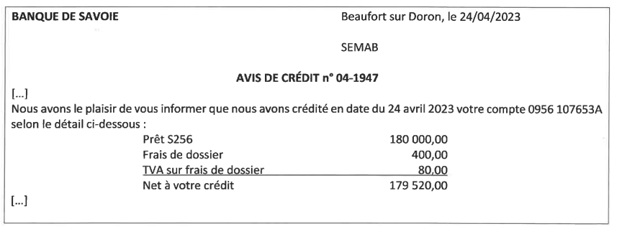

 |  |  |  | 24.04.23
 | BQ |  |  |  | Débit | Crédit
 |  |  | 164000 | Emprunt |  | 180,000.00 € | Afin de financer tout ou partie de leurs projets d’investissements, les entreprises se tournent souvent
 |  | 627000 | Frais de dossier |  | 400.00 € |  | vers les établissements de crédit afin d’emprunter. L’emprunt est traité en 2 phases : l’encaissement
 |  | 445660 | TVA déductible ABS |  | 80.00 € |  | du prêt bancaire d’une part, puis les remboursements qui sont échelonnés dans le temps (non demandé).
 |  | 512000 | Banque |  | 179,520.00 € |  | (…) (suite du cours sur le site)

 | La somme déposée sur le compte banque de l’entreprise est diminuée des frais bancaires TTC.

Si vous avez des difficultés , vous avez le cours correspondant sur la page suivante : https://www.comprendre-la-compta-gestion.com/p1-contr%C3%B4le-et-traitement-comptable ; dans le chapitre 10

 |  |  |  |  |  |  |  | Pour rappel, conditions de libération du capital :

 |  |  |  |  |  |  |  | Pour les apports en numéraire :
 |  |  |  |  |  |  |  | - ¼ de la valeur nominale (valeur du titre selon les statuts) pour les SARL,EURL et 1/2 pour les SA/SAS
 |  |  |  |  |  |  |  | - La totalité de la prime d’émission (pour une SARL, le versement intégral n’est pas une
 |  |  |  |  |  |  |  | obligation),
 |  |  |  |  |  |  |  | - Le solde doit être libéré dans un délai de 5 ans à compter de l’augmentation de capital.
 |  |  |  | 24.04.23
 | OD |  |  |  | Débit | Crédit |  | (…) (suite du cours sur le site)
 | 456210 | Actionnaires capital appelé non versé |  |  | 50,000.00 €
 |  | 109 | Actionnaires - Capital souscrit non appelé |  |  | 50,000.00 €
 | 101100 | Capital souscrit, non appelé |  |  | 50,000.00 €
 |  | 101200 | Capital souscrit appelé non versé |  |  | 50,000.00 €

 | Appel du capital non versé

Si vous avez des difficultés , vous avez le cours correspondant sur la page suivante : https://www.comprendre-la-compta-gestion.com/p2-contr%C3%B4le-et-production-de-l-info ; dans le chapitre 3

 | Pour aller plus loin : suppose le versement du capital

 |  |  |  | X.X.X
 | OD |  |  |  | Débit | Crédit

 | 456300 Associés versements reçus sur augmentation de capital |  |  |  | 50,000.00 €
 |  | 456210 | Actionnaires capital appelé non versé |  |  | 50,000.00 €
 | 512000 | Banque |  |  | 50,000.00 €
 |  | 456300 Associés versements reçus sur augmentation de capital |  |  |  | 50,000.00 €
 | 101200 | Capital souscrit appelé non versé |  |  | 50,000.00 €
 |  | 101000 | Capital |  |  | 50,000.00 €

 | Versement des fonds

